Sheet1
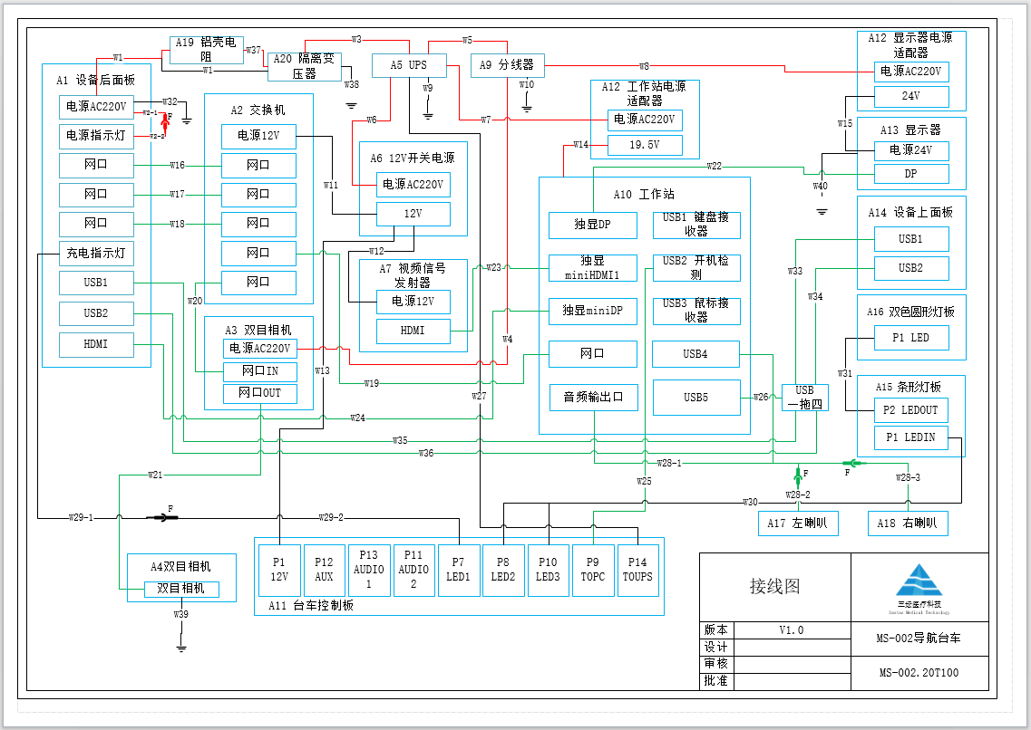
线号 | 线缆名称 | 原线长(mm) | 制作线长(mm) | 预留线长(mm) | 说明
W1 | 220V网电源输入线缆 | 火线：198 零线：511 | 火线：210 零线：520 | 火线：12 零线：9 | 零线使用隔离变压器自带线缆
W2-1 | 电源指示灯线 | 67 | 80 | 13
W2-2 | 电源指示灯线 | 67 | 80 | 13
W3 | UPS输入线 | 348 | 360 | 12 | UPS自带USB线1.2米
W4 | 双目相机输入线 | 316 | 330 | 14 | 双目相机自带线
W5 | UPS-分线器电源线 | 780 | 800 | 20 | 采购3芯10A 250V国标电源线制作
W6 | 12V开关电源电源线 | 435 | 550 | 115 | 采购3芯10A 250V国标电源线制作
W7 | 工作站电源线 | 506 | NC |  | 工作站自带电源线改装
W8 | 显示器适配器电源线 | 385 | 400 | 15 | 显示器自带线缆
W9 | UPS接地线 | 98 | 110 | 12 | UPS接地线
W10 | 分线器接地线 | 163 | 180 | 17
W11 | 交换机电源线 | 675 | 690 | 15 | 交换机电源线改装
W12 | 视频发射器电源线 | 665 | 680 | 15 | 视频发射器电源线改装
W13 | 台车控制板电源线 | 410 | 425 | 15
W14 | 工作站电源线 | 445 | NC |  | 工作站适配器自带线缆
W15 | 显示器电源线 | 1085 | NC |  | 显示器适配器自带线缆
W16 | 网线 | 395 | 500 | 105 | 采购0.5米八类网线
W17 | 网线 | 395 | 500 | 105
W18 | 网线 | 395 | 500 | 105
W19 | 网线 | 863 | 500 | -363
W20 | 网线 | 663 | 1000 | 337
W21 | 网线 | 3057 | 5000 | 1943 | 采购5米八类网线
W22 | DP线 | 1328 | 1500 | 172 | 睿显自带DP线缆
W23 | HDMI线 | 725 | 1000 | 275 | 采购1米HDMI线缆
W24 | DP转HDMI线 | 280 | 500 | 220 | 采购0.5米HDMI线缆
W25 | USB线 | 1038 | 1500 | 462 | 采购1.5米USB线缆
W26 | USB线 | 400 | 400 |  | USB拓展器自带线缆0.4m
W27 | USB线 | 675 | 1000 | 325 | UPS自带USB线缆
W28-1 | 音频输出线 | 1185 | 1000 | -185 | 音频线改装两个声道
W28-2 | 音频输出线 | 1185 | 200 | -985 | 一个声道
W28-3 | 音频输出线 | 1185 | 200 | -985 | 一个声道
W29-1 | 充电指示灯 | 67 | 80 | 13
W29-2 | 充电指示灯 | 1425 | 1360 | -65
W30 | LED灯板连接线 | 625 | 640 | 15
W31 | LED连接线 | 460 | 475 | 15
W32 | 后面板接地线 | 200 | 215 | 15
W33 | USB线 | 1006 | 1000 | -6 | 采购1米USB公对母线缆
W34 | USB线 | 1006 | 1000 | -6 | 采购1米USB公对母线缆
W35 | USB线 | 820 | 1000 | 180 | 采购1米USB公对母线缆
W36 | USB线 | 820 | 1000 | 180 | 采购1米USB公对母线缆
W37 | 隔离变压器火线初级 | 182 | 200 | 18
W38 | 隔离变压器接地线 | 210 | 230 | 20 | 隔离变压器自带线缆改装
W39 | 双目相机接地线 | 2900 | 3000 | 100
W40 | 导航台车显示器接地线 | 850 | 900 | 50

